Sheet1
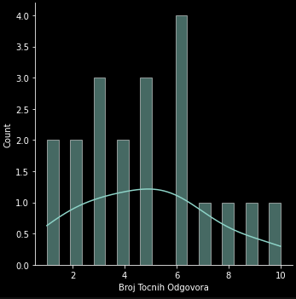
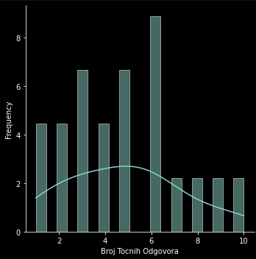
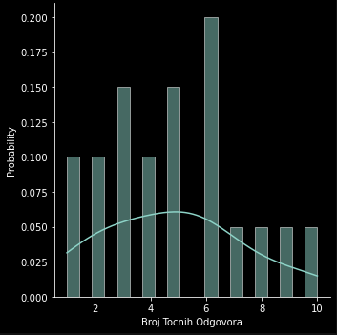
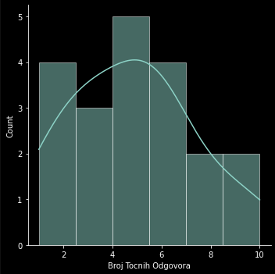
Rezultati provedenog ispitivanja

 | Ispitanik
Pitanje | 1 | 2 | 3 | 4 | 5 | 6 | 7 | 8 | 9 | 10 | 11 | 12 | 13 | 14 | 15 | 16 | 17 | 18 | 19 | 20 | Answer sheet
1 | b | d | e | e | b | b | / | d | e | f | b | c | d | d | d | e | b | c | d | b | b
2 | c | a | a | a | a | a | f | / | a | a | a | a | a | / | / | a | a | a | a | a | a
3 | d | a | e | d | / | c | c | d | / | f | c | c | c | c | e | e | / | e | c | f | c
4 | e | / | d | d | d | d | d | c | e | d | a | a | a | d | d | d | / | d | d | d | d
5 | a | f | f | b | f | f | e | b | b | f | f | f | c | b | b | c | f | b | b | f | f
6 | e | / | a | a | / | a | d | d | f | f | a | b | c | e | c | f | / | e | b | f | a
7 | d | c | d | d | d | d | / | e | e | / | d | c | d | e | a | a | d | f | d | / | d
8 | c | / | d | f | / | f | / | a | e | b | e | e | e | c | / | c | / | a | b | d | b
9 | b | b | e | / | / | / | / | f | d | e | a | f | d | b | d | f | / | d | e | / | e
10 | b | d | a | c | / | a | d | c | a | d | d | d | d | a | f | b | / | a | c | d | d
11 | d | b | d | e | / | d | / | e | b | e | f | a | e | d | b | b | / | c | b | f | d
12 | c | / | c | / | / | f | / | e | f | a | b | f | e | f | f | f | c | d | / | / | e
13 | a | a | e | d | / | b | / | c | b | / | b | e | c | b | b | e | f | b | c | c | f
14 | a | c | d | c | d | d | d | a | a | b | d | d | d | d | a | d | f | a | b | d | d
15 | a | c | d | a | d | d | d | d | c | f | e | c | e | e | f | e | e | a | a | f | d
 | 3 | 3 | 9 | 4 | 7 | 10 | 5 | 2 | 1 | 6 | 8 | 5 | 6 | 4 | 1 | 3 | 5 | 2 | 6 | 6

 |  |  |  |  |  |  |  |  | AVG | 4.8

